Delt Board & DeltaBase
Deltaboard
Pricelist 2023
 | Titre produit | Contenu | Prix pro magasin HT (Made in France) | Prix public conseillé TTC | Quantité (pces) | Total Price (HTVA) | Description | Code EAN
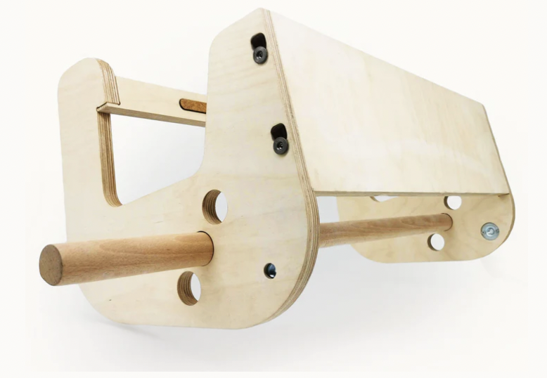 | Delta Base Série 2.0 | 1 Deltabase | € 160.00 | € 289.00 |  | € 0.00 | Notre support autoportant pour poutre d'escalade modulable et fabriqué en France. Veuillez lire la notice d'utilisation avant tout achat pour vérifier si votre cadre de porte est compatible avec la Deltabase | 7427252325256
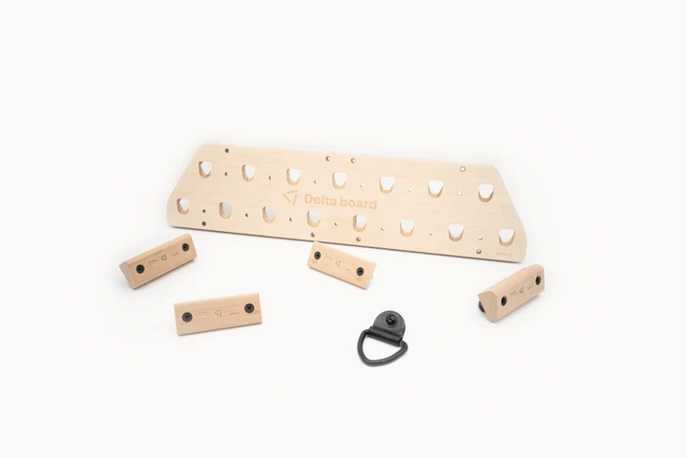 | Deltaboard Série 2.0 - Pack S | 1 Deltaboard Série 2.0 2 régles 10/15mm 2 régles 20/30mm 1 croche | € 88.50 | € 159.00 | 0 | € 0.00 | Le pack Deltaboard le plus abordable pour commencer l'entraînement à l'escalade chez vous ! | 7427252325430
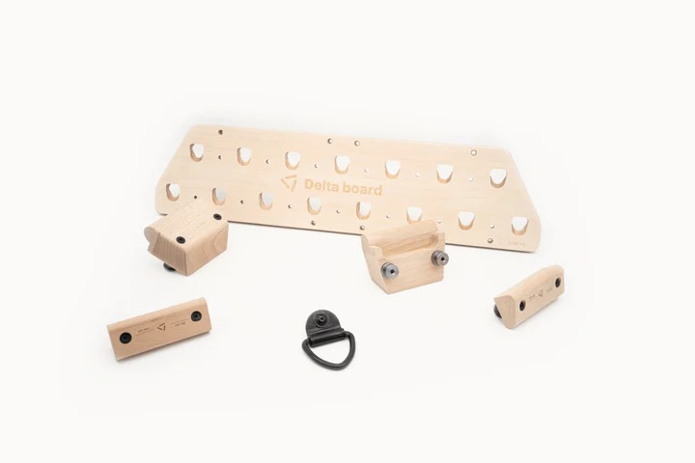 | Deltaboard Série 2.0 - Pack M | 1 Deltaboard Série 2.0 2 régles 20/30mm 2 bacs 1 crochet | € 116.00 | € 209.00 | 0 | € 0.00 | Le meilleur pack Deltaboard pour muscler votre dos et vos bras ! | 7427252325423
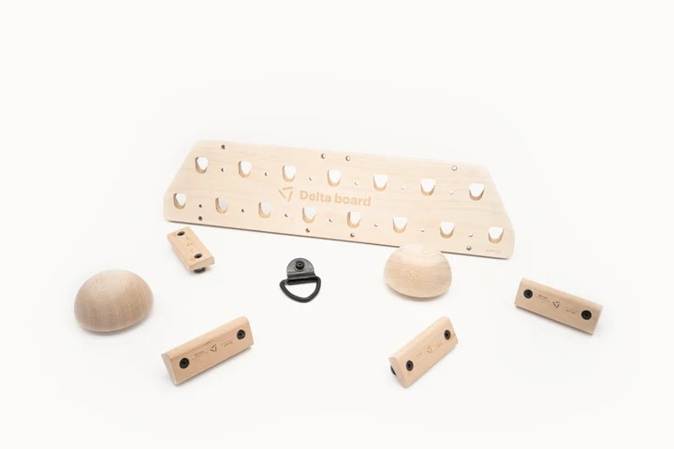 | Deltaboard Série 2.0 - Pack L | 1 Deltaboard Série 2.0 2 régles 10/15mm 2 régles 20/30mm 2 ½sphères 1 crochet | € 119.00 | € 214.00 | 0 | € 0.00 | Le pack Deltaboard le plus efficace pour renforcer vos doigts et vos avant-bras | 7427252325416
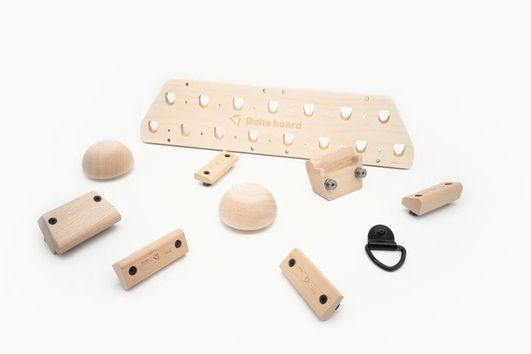 | Deltaboard Série 2.0 - Pack XXL | 1 Deltaboard Série 2.0 2 régles 10/15mm 2 régles 20/30mm 2 bacs 2 ½sphères 1 crochet | € 155.00 | € 279.00 | 0 | € 0.00 | Le pack Deltaboard le plus complet pour réussir tout vos projets en escalade | 7427252325409
 |  |  |  | Total | 0 | € 0.00

